1-1
テストケースID | IT-APP-1-1-1
警告Dashboardの操作一覧の発生件数に3桁区切りのカンマが付いている※件数が4桁以上になるように、表示期間を過去7日間から過去90日間に設定している

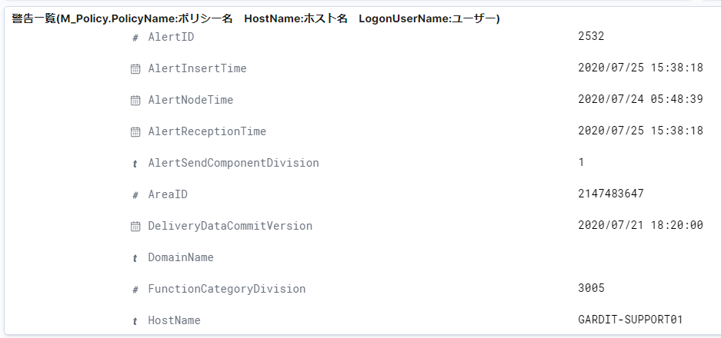
テストケースID | IT-APP-1-1-2
AlertID、AreaID、FunctionCategoryDivisionに3桁区切りのカンマが付いていない

テストケースID | IT-APP-1-1-3
数値以外の項目、IPAddressはxxx.xxx.xx.xxのフォーマットのまま表示され、影響なし

テストケースID | IT-APP-1-1-4
カッコ（）内のパーセントは、小数点第2位までが表示される

1-2
テストケースID | IT-APP-1-2-1
PC操作状況Dashboardの発生件数に3桁区切りのカンマが付いている

テストケースID | IT-APP-1-2-2
数値型のoperationCodeに3桁区切りのカンマが付いている

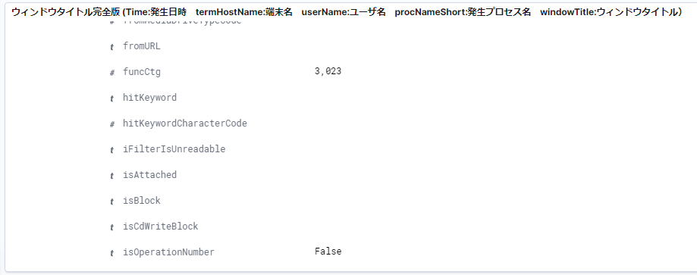
その他の項目（項目名の左隣に＃マークが付いているもの）の値にも3桁区切りのカンマが付いている

1-3
テストケースID | IT-APP-1-3-1
ファイル操作・印刷状況DashboardのProcIdに3桁区切りのカンマが付いている
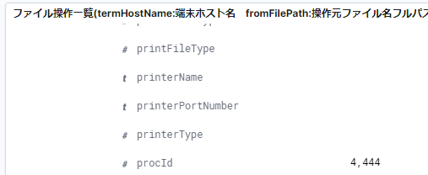

その他の項目（項目名の左隣に＃マークが付いているもの）の値にも3桁区切りのカンマが付いている

1-4
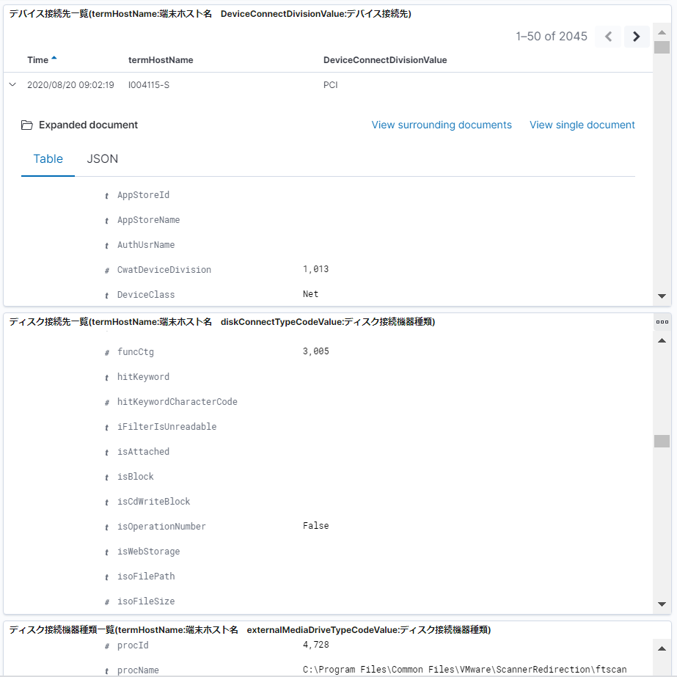
テストケースID | IT-APP-1-4-1
デバイス接続状況DashboardのtermAreaIdに3桁区切りのカンマが付いている
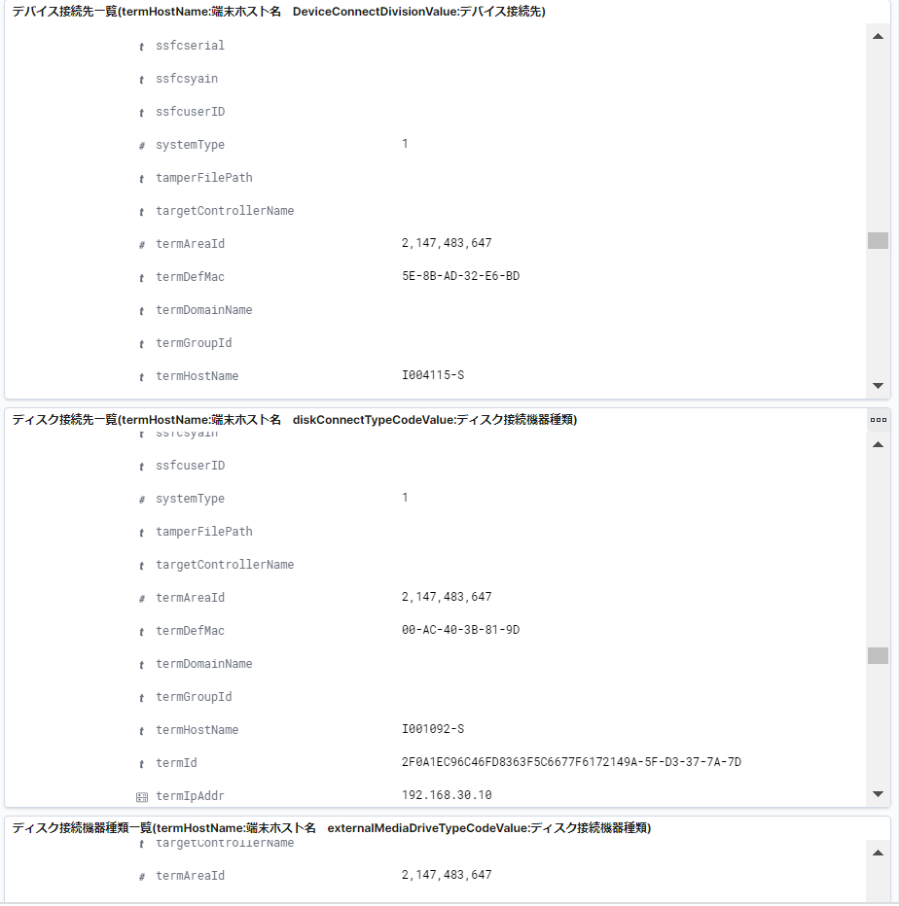

その他の項目（項目名の左隣に＃マークが付いているもの）の値にも3桁区切りのカンマが付いている

